Cv値について
Cv値とは
Cv値とは流体の流れやすさを示す固有の係数であり、その値が大きいほど圧力損失が少なく、流れやすいということになります。
バルブを全開にした時、単位時間あたりにバルブを通過する流体の体積、または重量のことをバルブの容量といい、一般的にバルブの種類とポートの口径によって決まっています｡

FCV-ZP164 熱媒調節弁（HMA用コントロールバルブ） |  |  | TCV-SK02 熱媒調節弁（代用コントロールバルブ）
CV値 １ |  |  | CV値 １４
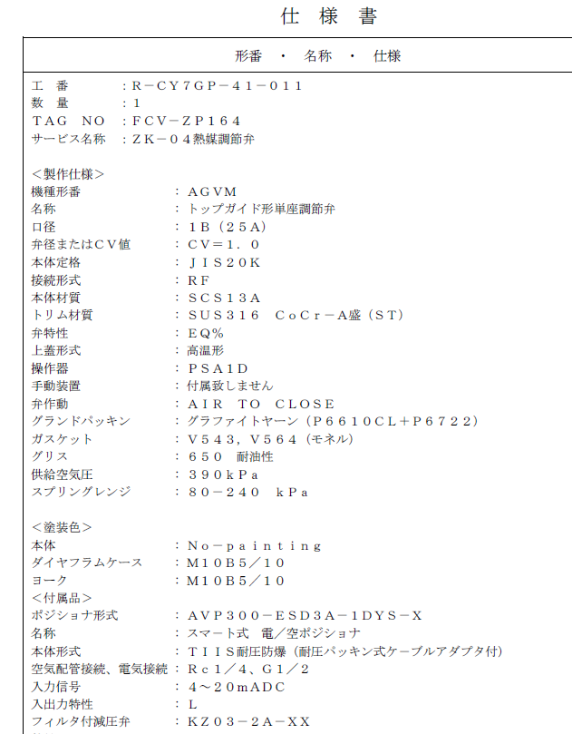
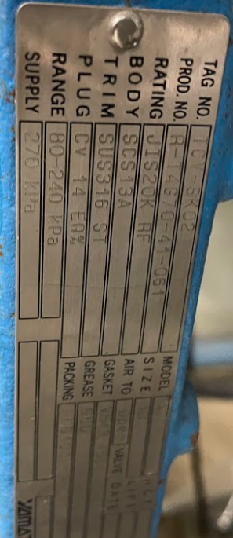

今回、CV値はメーカーさんに選定していただきましたが、そのCV値の値が低く流体が流れにくくなっていました。
交換したCV値は１４で、ボール弁でいうと15Aを全開にしたときより少し流れにくい程度です。

Cv値について｜技術資料｜株式会社 日阪製作所 バルブ事業本部 (hisaka.co.jp)

口径 |  | ボール弁 二方フルボア
[mm] | [inch]
8A | 1/4B | 3
10A | 3/8B | 7.5
15A | 1/2B | 16.5
20A | 3/4B | 40
25A | 1B | 78
32A | 1-1/4B | 145
40A | 1-1/2B | 210
50A | 2B | 440
65A | 2-1/2B | 680
80A | 3B | 1,150
100A | 4B | 2,350
125A | 5B | 3,450
150A | 6B | 5,350
200A | 8B | 10,350
250A | 10B | 17,650
300A | 12B | 26,050

フロー
熱媒ボイラー入り
熱媒ボイラー戻り
熱媒リターンバルブ
21

熱媒行き

熱媒戻り

A
A：新規コントロール弁

ZK-04
空
B

B：熱媒流量計

